Лист1
U= | 1 | -1 | 0 | U^-1= | 1 | 1 | 1 |  | U^-1 Aijk | -7 | -7 | 2
 | 1 | 1 | -1 |  | 0 | 1 | 1 |  |  | 0 | -1 | -1
 | -1 | 0 | 1 |  | 1 | 1 | 2 |  |  | -13 | -13 | 4

V= | -16 | 1 | 9 | Aijk=VU^-1 | -7 | -6 | 3 |  | Au= | -5 | -5 | 4
 | 14 | -1 | -8 |  | 6 | 5 | -3 |  |  | 0 | 1 | 1
 | -14 | 0 | 8 |  | -6 | -6 | 2 |  |  | -11 | -11 | 8

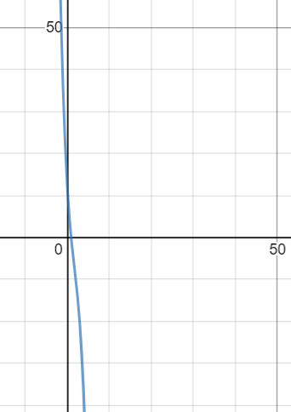
 |  |  |  | №3 | s1 | 0 |  | 5 | 3
 |  |  |  |  | s2 | 21 | s2 2 минор | -6 | 2
 |  |  |  |  | s3 | 2
 |  |  |  |  |  |  |  |  |  | Подставляем x=1 |  |  | Подставляем x=1 |  |  |  |  |  | Подставляем x=2 |  |  | Подставляем x=2
 |  |  |  |  | "-x^3+5x^2-8x+4" |  |  |  | X1 | -8 | -6 | 3 | 4x1 | x2 | -2x3 | 0 |  | X1 | -9 | -6 | 3 | 3x1 | x2 | -2x3 | 0
 |  |  |  |  | x^2-4x+4 |  |  |  |  | 6 | 4 | -3 |  | x2 |  | 0 |  |  | 6 | 3 | -3 |  |  |  | 0
 |  |  |  |  | "(x-1)(x^2-4x+4)" |  |  |  |  | -6 | -6 | 1 | 6x1 | 2x2 | -3x3 | 0 |  |  | -6 | -6 | 0 | 6x1 | 2x2 | -4x3 | 0
 |  |  |  |  | x= | 1 | 2 |  |  |  |  |  | x2 | 0 |  |  |  |  |  |  |  | x2=2x3-3x1
 |  |  |  |  | x - собственные значения матрицы |  |  |  |  |  |  |  | x3 | 2x1 |  |  |  |  |  |  |  | x3 = 1 x1 = 0 |  | Собственный вектор X1 = |  | (0,2,1)
 |  |  |  |  |  |  |  |  |  |  |  |  | Собственный вектор X1 = |  |  |  | (1,0,2) |  |  |  |  | x3 = 0 x1 = 1 |  | Собственный вектор X1 = |  | (1,-3,0)

 |  |  |  |  | приведение к диагональному ввиду
 |  |  |  |  | X= | 1 | 0 | 1 | X^-1= | -3 | -1 | 2 | A*X | -1 | -9 | 11
 |  |  |  |  |  | 0 | 2 | -3 |  | 6 | 2 | -3 |  | 0 | 7 | -9
 |  |  |  |  |  | 2 | 1 | 0 |  | 4 | 1 | -2 |  | -2 | -10 | 12

 |  |  |  | D=T^-1AT |  | -1 | 0 | 0
 |  |  |  |  |  | 0 | -10 | 12
 |  |  |  |  |  | 0 | -9 | 11

